harmful_beneficial_top10_info
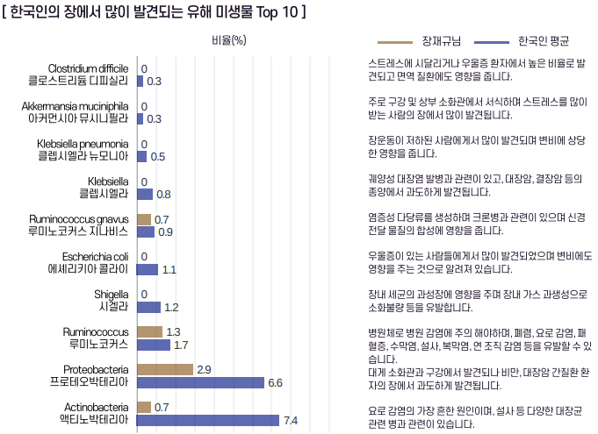
※ 1144 samples (2022.04 ~ 2023.06)
유해균 Top 10
No | Microbe | Mean_abundance | Description | Description_v1 | Reference
1 | Proteobacteria | 0.063534628 | 대장균과 살모넬라 같은 설사, 배탈 등의 증상을 일으키는 다양한 병원균을 포함하고 있습니다. | 그람 음성 박테리아의 중요한 문(Phylum) 중 하나입니다. 이 문은 대장균 및 살모넬라 등의 다양한 병원균 종을 포함하고 있습니다. | https://www.sciencedirect.com/topics/immunology-and-microbiology/proteobacteria
2 | Escherichia coli | 0.022009821 | 주로 동물과 사람의 대장에서 발견되며, 일부 대장균 균주는 식품의약품안전처에서 지정한 대표적인 병원균입니다. | 주로 동물과 사람의 대장 내에서 발견되며, 일부 대장균 균주는 소화 과정에 도움을 주고 다른 일부는 병원균으로 작용할 수 있습니다. | https://en.wikipedia.org/wiki/Escherichia_coli
3 | Shigella | 0.022009821 | 주로 사람의 장에 감염을 일으키며, 강한 병원성을 가지고 있어 식중독을 유발합니다. |  | https://en.wikipedia.org/wiki/Shigella
4 | Ruminococcus | 0.013295505 | 소의 반추위(루멘)에서 처음 분리된 균으로, 과민성 장증후군 환자의 장에서 많이 발견됩니다. |  | https://synapse.koreamed.org/upload/synapsedata/pdfdata/0028kjg/kjg-62-85.pdf https://terms.naver.com/entry.naver?docId=5703244&cid=61232&categoryId=61232
5 | Ruminococcus gnavus | 0.009266102 | 아토피 피부염 환자에서 해당 균이 많이 발견되며, 장내 미생물총 불균형을 유발하여 면역을 저하시킵니다. |  | https://scienceon.kisti.re.kr/srch/selectPORSrchArticle.do?cn=DIKO0015555302 | p__Actinobacteria - g__bifidobacterium (비피도박테리엄 속 제외한 값)
6 | Klebsiella | 0.006125803 | 사람의 호흡기, 소화기, 비뇨기에 서식하는 급성폐렴의 원인균으로 항생물질에 내성이 있습니다. |  | https://terms.naver.com/entry.naver?docId=481397&cid=60408&categoryId=55558 | (루미노코커스 그나부스)
7 | Klebsiella pneumoniae | 0.00391952 | 사람의 장, 구강 등에 서식하며 급성폐렴, 기관지폐렴, 요로감염증의 대표적인 원인균입니다. |  | https://terms.naver.com/entry.naver?docId=482299&cid=60408&categoryId=55558
8 | Clostridium difficile | 0.002612679 | 평소에는 정상적으로 장에 존재하지만 면역력 저하시 기회감염균으로 작용하여 다양한 종류의 독소를 생성합니다. |  | https://terms.naver.com/entry.naver?docId=5703553&cid=61232&categoryId=61232
9 | Ruminococcus torques | 0.001906491 | 호르몬의 순환과 대사에 악영향을 주며 갑상선염, 갑상선 기능 저하증 환자에게서 해당 균이 많이 발견됩니다. |  | https://www.sciencedirect.com/topics/agricultural-and-biological-sciences/ruminococcus-torques
10 | Clostridium bolteae | 0.001453749 | 자폐 스펙트럼 장애와 밀접한 연관성이 있으며 잠재적으로 위장 장애를 유발시킬 수 있다고 합니다. | 자폐 스펙트럼 장애와 밀접한 연관성이 있으며 환자군 내에서 위장 장애 및 염증성 면역 반응을 유발하는 것으로 알려져 있습니다. | https://doi.org/10.1212/NXI.0000000000000907

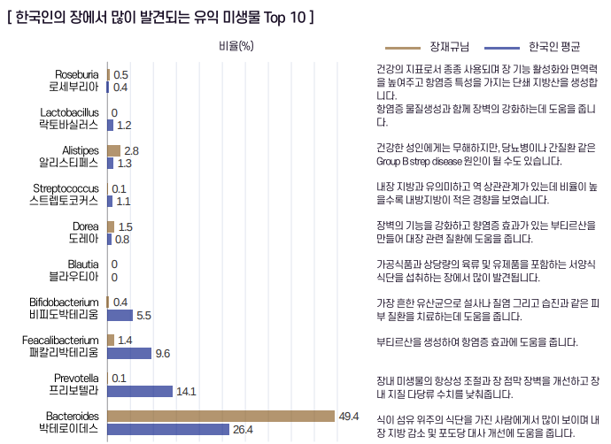
유익균 Top 10
No | Microbe | Mean_abundance | Description | Description_v1 | Reference
1 | Bacteroides | 0.245707267 | 탄수화물 대사 및 당 발효에 관여하여 다양한 물질을 생성함으로써 장내 환경에 도움을 줍니다. | 단백질과 동물성 지방 위주의 식단을 가진 사람에게서 많이 보이며 장 건강 뿐만 아니라 뇌질환, 골다골증 등에도 도움을 줍니다. | https://en.wikipedia.org/wiki/Bacteroides
2 | Prevotella | 0.145100862 | 탄수화물과 섬유질 위주의 식단을 가진 사람에게서 많이 보이며 내장 염증을 완화시키는데 도움을 줍니다. |  | https://en.wikipedia.org/wiki/Prevotella
3 | Faecalibacterium | 0.099551659 | 항염증 물질인 부티르산을 생성하여 염증성 장질환 및 장염의 증상 완화에 도움을 줍니다. |  | https://en.wikipedia.org/wiki/Faecalibacterium
4 | Bifidobacterium | 0.061830839 | 내장에서 염증 완화, 유해 세균 억제, 면역 반응 조절, 비타민 생산 등 다양한 유익한 건강 효과를 가져다줍니다. |  | https://en.wikipedia.org/wiki/Bifidobacterium
5 | Blautia | 0.044886448 | 내장지방이 적을수록 위장에 많이 존재하며 각종 대사물질을 생성함으로써 비만 및 당뇨병에도 영향을 줍니다. |  | http://m.yakup.com/news/index.html?mode=view&nid=237083
6 | Alistipes | 0.010130242 | 내장에서 항염 작용을 하여 과민성 대장증후군 증상 개선에 도움을 주는 유익균입니다. | 내장에서 항염 작용을 하여 과민성 대장증후군 증상 개선에 도움을 주지만 만성 피로 증후군, 우울증 등의 정신 질환에 원인이 될 수 있습니다. | https://en.wikipedia.org/wiki/Alistipes
7 | Streptococcus | 0.010026758 | 사슬모양(스트렙토)과 공모양(코커스)이 이어진 형태의 균으로 김치와 장류 등 발효식품에 많이 존재합니다. | 사슬모양(스트렙토)과 공모양(코커스)이 이어져 있는 형상의 균으로 김치와 장류에 많이 존재하며 식약처에서 고시한 대표적인 프로바이오틱스 중 하나입니다. | https://post.naver.com/viewer/postView.nhn?volumeNo=27473655&memberNo=22313680
8 | Dorea | 0.008843507 | 항염증 물질 뿐만 아니라 뼈 성장을 촉진하는 대사물질을 생성하여 골다공증과 같은 질환에도 도움을 줍니다. | 내장에서 부티르산과 같은 항염증 물질 뿐만 아니라 뼈 성장을 촉진하는 대사물질을 생성하여 골다공증과 같은 질환에도 도움을 줍니다. | https://www.yna.co.kr/view/AKR20230420069500009
9 | Lactobacillus | 0.008315991 | 유당(락토)을 분해하는 막대모양(바실러스)의 균으로 프로바이오틱스로 가장 많이 이용되고 있는 유익균입니다. | 유당(락토)을 분해하는 막대모양(바실러스)의 균으로 전세계적으로 프로바이오틱스 제품으로 가장 많이 이용되고 있는 유익균입니다. | https://post.naver.com/viewer/postView.nhn?volumeNo=27473655&memberNo=22313680
10 | Roseburia | 0.003914045 | 인간의 대장에 주로 서식하면서 포도당 흡수에 관여하고 체중 감소에도 기여합니다. |  | https://en.wikipedia.org/wiki/Roseburia

